基本設計書
 |  | 基本設計書

【プロジェクト名】
 | カードゲーム（XENO）のコンピュータ対戦

【システム開発の概要】
 | ”人”と”コンピューター”で１対１の対戦を行うカードゲーム（XENO）のシステム開発する
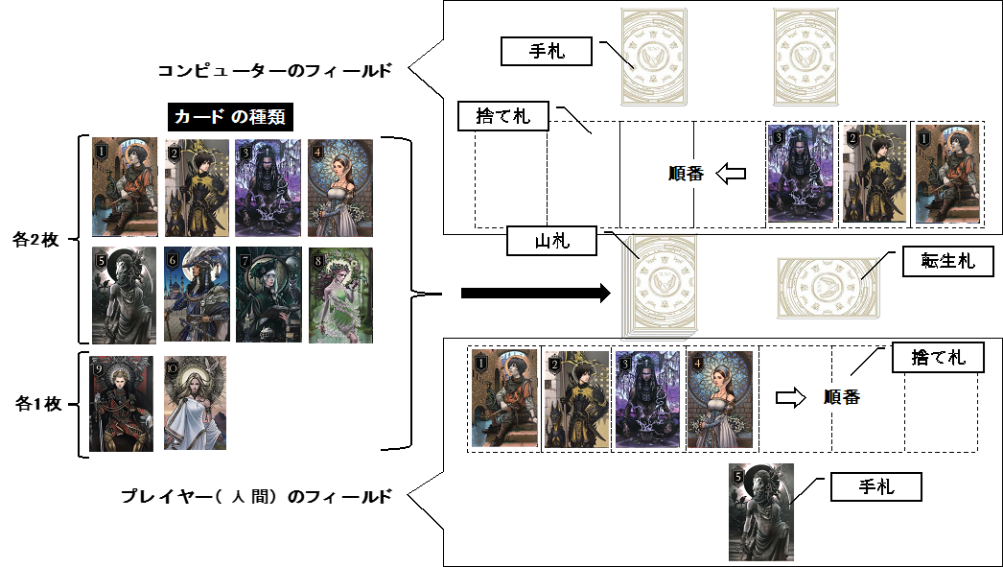

【使用言語・環境】
 | 使用言語：C言語
 | 開発環境：VisualStudio
 | 動作環境：コマンドプロンプト

【スケジュール】
 | 作業項目 |  | 実施日時
 | 【基本設計】基本設計書の作成 |  | 2021年3月26日（金）13:00 ~ 3月26日（金）15:00
 | 【基本設計】状態遷移図の作成 |  | 2021年3月26日（金）15:00 ~ 3月26日（金）18:00
 | 【基本設計】機能一覧表の作成 |  | 2021年3月26日（金）15:00 ~ 3月29日（月）18:00
 | 【詳細設計】画面遷移図の作成 |  | 2021年3月29日（月）10:00 ~ 3月29日（月）12:00
 | 【詳細設計】詳細設計所の作成 |  | 2021年3月29日（月）13:00 ~ 3月29日（月）17:00
 | 【詳細設計】フローチャートの作成 |  | 2021年3月30日（火）09:00 ~ 3月30日（火）12:00
 | 【評価仕様】テスト仕様書の作成 |  | 2021年3月30日（火）13:00 ~ 3月30日（火）16:00

【機能一覧表】
 | 別ファイルの「【基本設計】機能一覧表」を参照

【状態遷移図】
 | 別ファイルの「【基本設計】状態遷移図」を参照

状態遷移図
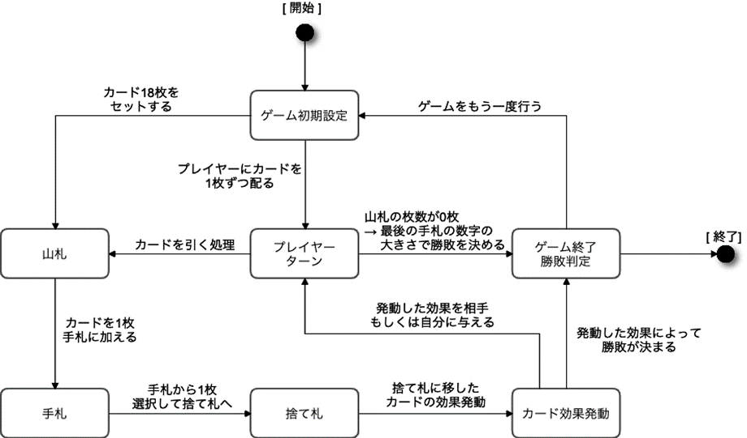

フローチャート
目次
 | 機能分類 | 関数名 | 項番
 | 0. メイン | main() | 0 - 1
 | 1. ゲームプレイ | playingGame() | 1 - 1
 | 2. プレイヤーターン | playerTurn() | 2 - 1
 | 3. カードドロー | deckCard_to_hand() | 3 - 1
 |  | randomDraw() | 3 - 2
 |  | deckZeroCount() | 3 - 3
 |  | deckSort() | 3 - 4
 | 4. カードを手札へ | addCard_to_hand() | 4 - 1
 | 5. カードを捨て札へ | handCard_to_discardArea() | 5 - 1
 |  | addDiscardArea_Index() | 5 - 2
 | 6. カードの選択 | selectCardNum() | 6 - 1
 |  | selectCardIndex() | 6 - 2
 | 7. コマンド | commandInpute() | 7 - 1
 |  | commandCheck_handCard() | 7 - 2
 |  | commandCheck_wiseManSelectCard() | 7 - 3
 | 8. カード効果 | cardEffect() | 8 - 1
 |  | juvenile() | 8 - 2
 |  | soldier() | 8 - 3
 |  | fortunTeller() | 8 - 4
 |  | maiden() | 8 - 5
 |  | reaper() | 8 - 6
 |  | aristocrat() | 8 - 7
 |  | wiseMan() | 8 - 8
 |  | spirit() | 8 - 9
 |  | emperor() | 8 - 10
 |  | hero() | 8 - 11
 | 9. ゲームセット | gameSet() | 9 - 1
 |  | compareCardNum() | 9 - 2
 |  | handCardNumber() | 9 - 3
 | 10. コンピューターランダム処理 | randomHandCard() | 10 - 1
 |  | randomWiseManSelect() | 10 - 2
 |  | randomSoldierSelect() | 10 - 3
 | 11. フィールド表示 | printGameField() | 11 - 1

0. メイン
0-1 main()

1. ゲームプレイ
1-1 playingGame()
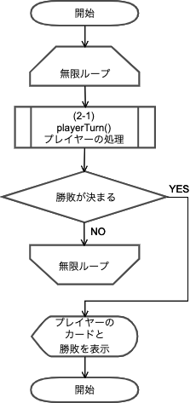

2. プレイヤーターン
2-1 playerTurn()
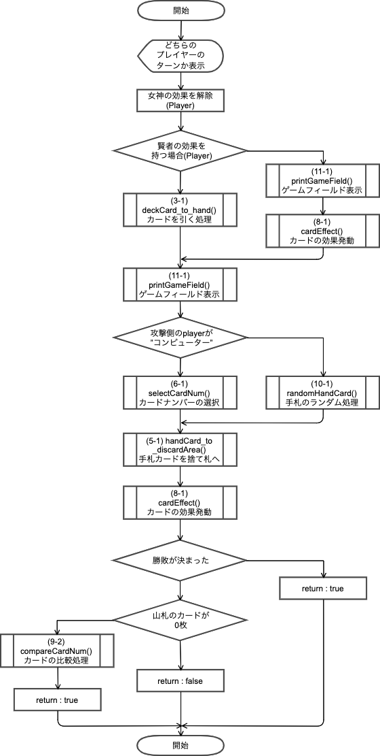

3. カードドロー
3-1 deckCard_to_hand()
3-2 randomDraw()
3-3 deckZeroCount()
3-4 deckSort()
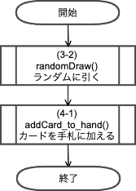
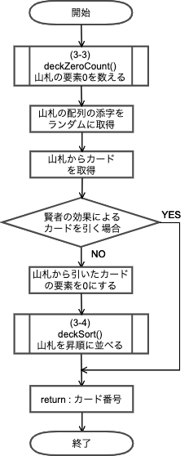
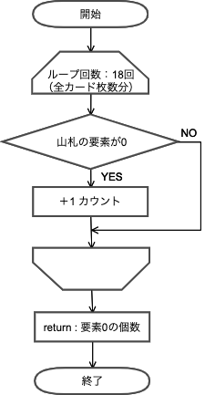
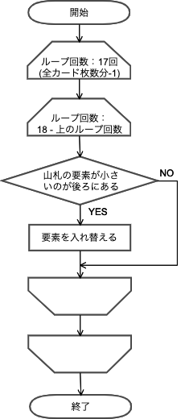

4. カードを手札へ
4-1 addCard_to_hand()
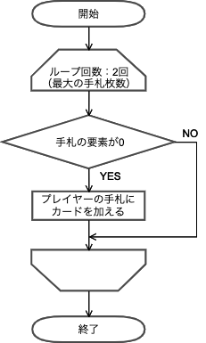

5. カードを捨て札へ
5-1 handCard_discardArea()
5-2 addDiscardArea_Index()
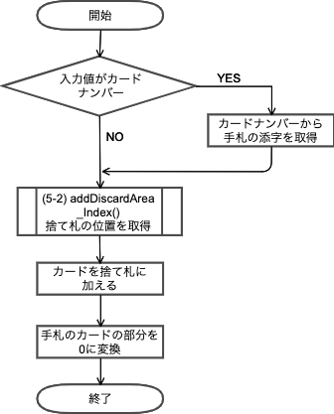
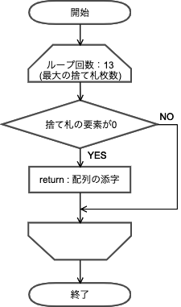

6-1 selectCardNum()
6. カードの選択
6-2 selectCardIndex()
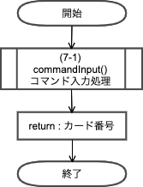
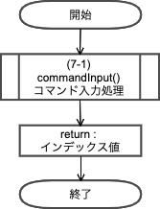

7. コマンド
7-1 commandInput()
7-2 commandCheck_handCard()
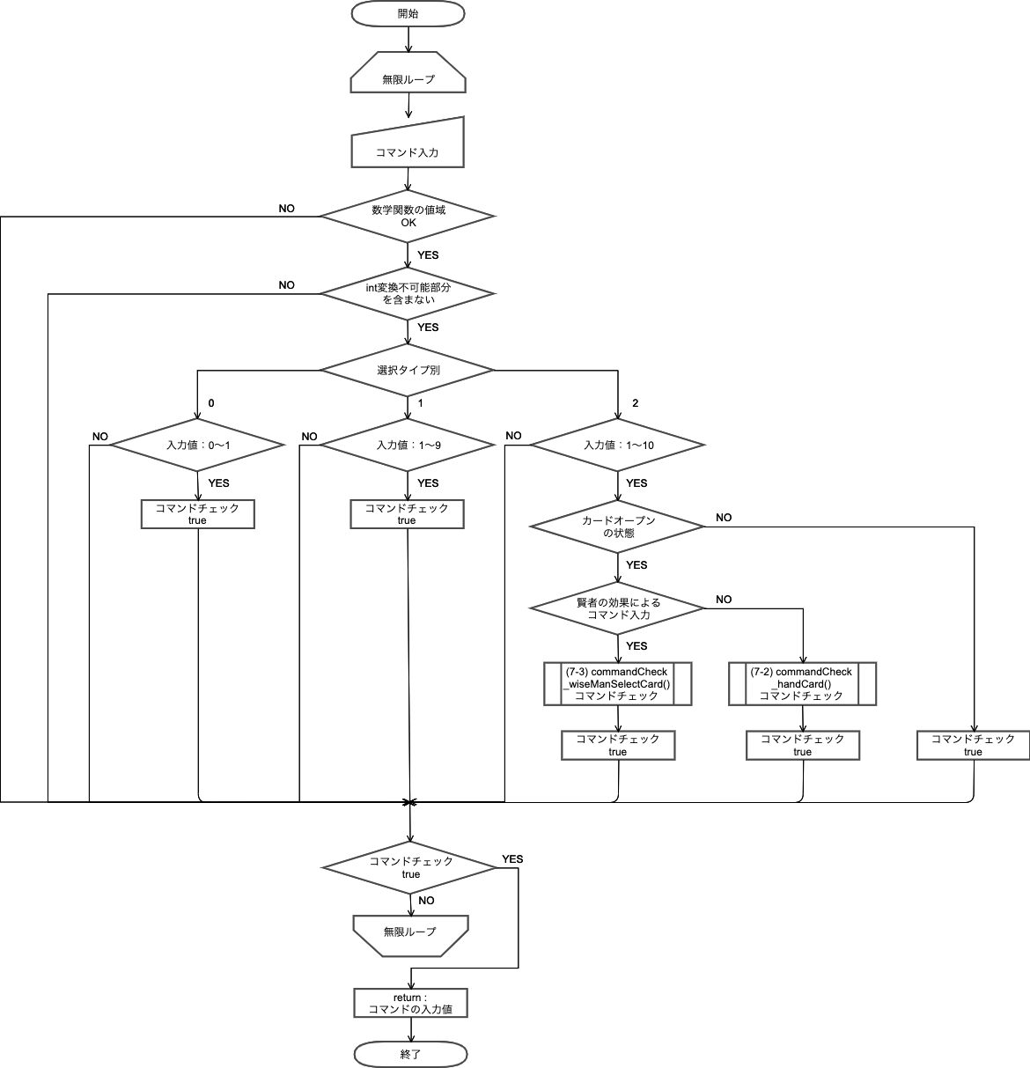
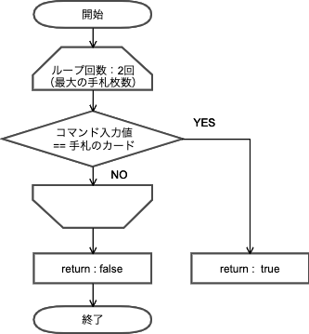

7-3 commandCheck_wiseManSelectCard()

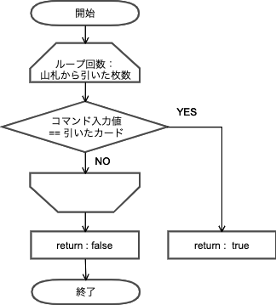

8-1 cardEffect()
8. カード効果

8-6 reaper()
8-2 juvenile()
8-3 soldier()
8-4 fortuneTeller()
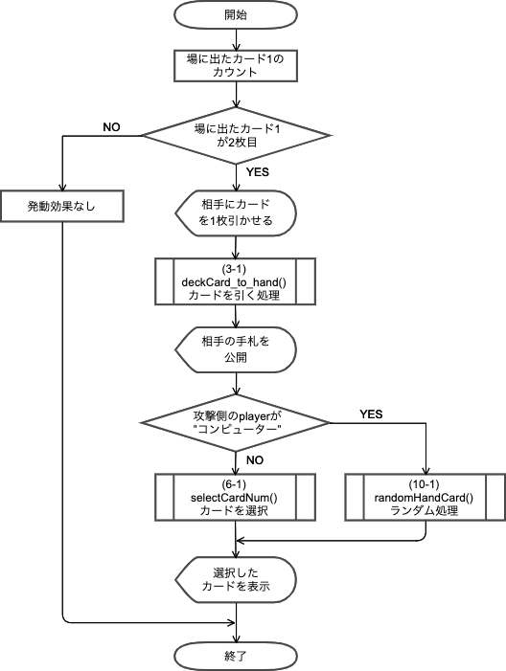
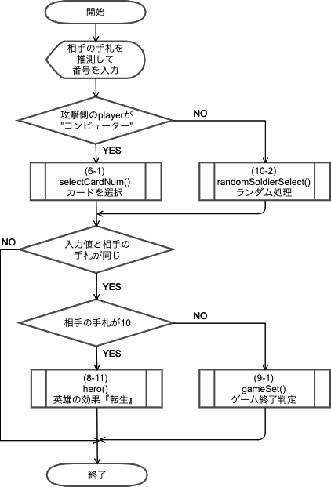
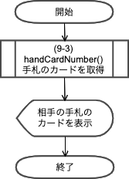
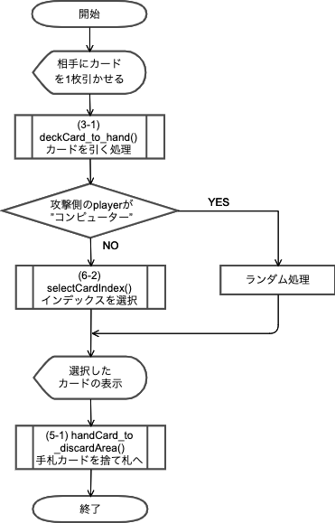

8-5 maiden()

8-7 aristocrat()
8-8 wiseMan()
8-9 spirit()
8-10 emperor()
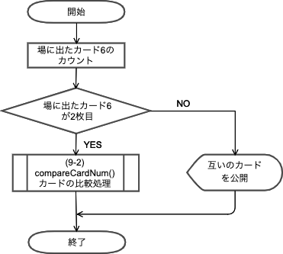
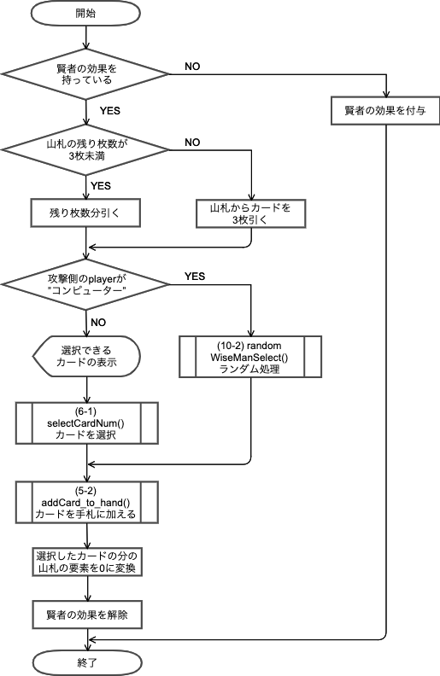
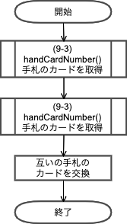
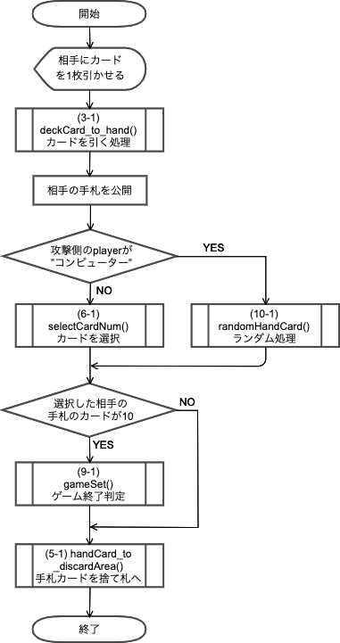

8-11 hero()

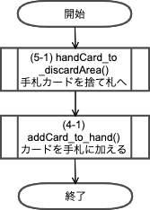

9. ゲームセット
9-1 gameSet()
9-2 compareCardNum()
9-3 handCardNumber()
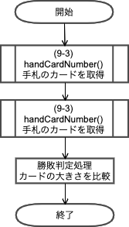
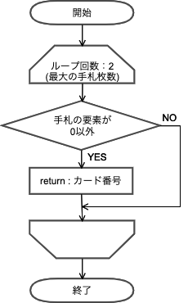

10. コンピューターランダム処理
10-1 randomHandCard()
10-2 randomWiseManSelect()
10-3 randomSoldierSelect()
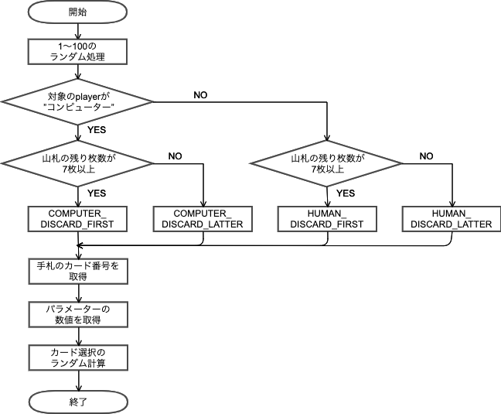
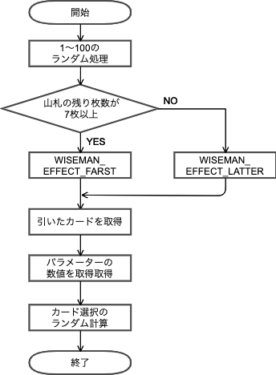

11. フィールド表示
11-1 printGameField()

